Hoja1
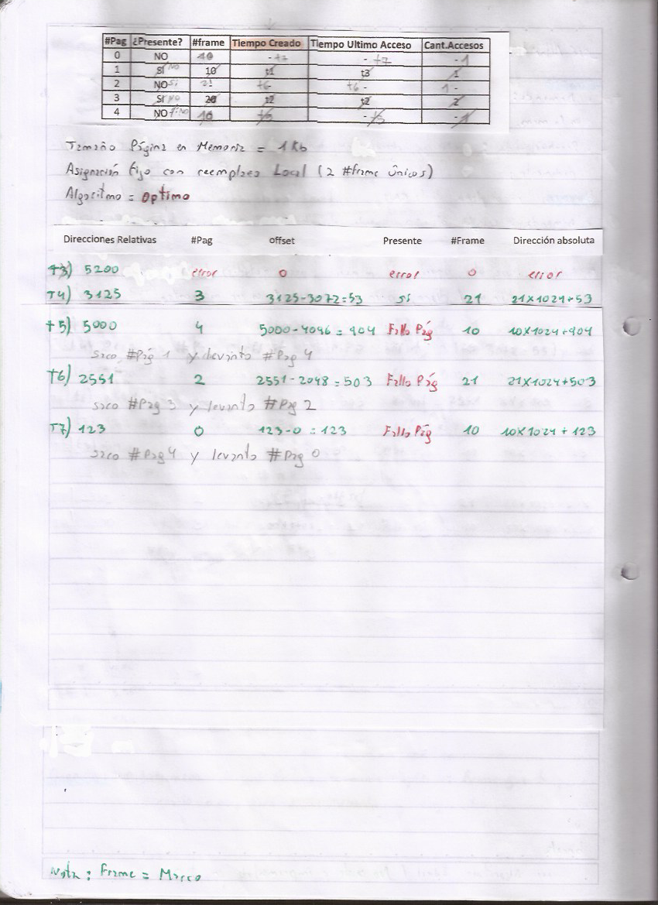
#Pag | ¿Presente? | #frame | Tiempo Creado | Tiempo Ultimo Acceso | Cant.Accesos
0 | NO | - | - | - | - | 0
1 | SI | 10 | t1 | t3 | 1 | 1024
2 | NO | - | - | - | - | 2048
3 | SI | 21 | t2 | t2 | 2 | 3072
4 | NO | - | - | - | - | 4096

Tamaño de Página de Memoria = 1KB
Asignación fijo con reemplazo local
Algoritmo= Optimo
 | Direcciones Relativas | #Pag | offset | Presente | #Frame | Dirección absoluta
t4 | 3125 | 3 | 3125-3072 | si | 21 | 21x1024+53
t5 | 5000 | 4 | 5000-4096 | Fallo Página | 10 | 10x1024+904
t6 | 2551 | 2 | 2551-2048 | Fallo Página | 21 | 21x1024+503
t7 | 123 | 0 | 123-0 | Fallo Página | 10 | 10x1024+123
t8 | 5200 | error | 0 | error | 0 | error

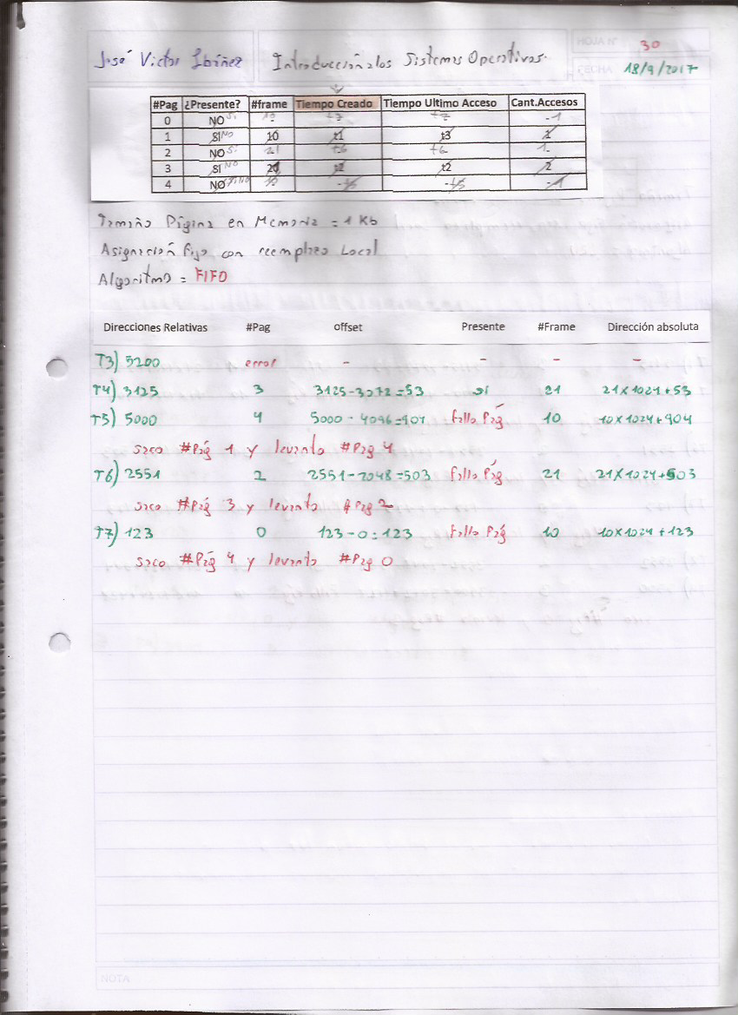
#Pag | ¿Presente? | #frame | Tiempo Creado | Tiempo Ultimo Acceso | Cant.Accesos
0 | NO | - | - | - | - | 0
1 | SI | 10 | t1 | t3 | 1 | 1024
2 | NO | - | - | - | - | 2048
3 | SI | 21 | t2 | t2 | 2 | 3072
4 | NO | - | - | - | - | 4096

Tamaño de Página de Memoria = 1KB
Asignación fijo con reemplazo local
Algoritmo= FIFO

 | Direcciones Relativas | #Pag | offset | Presente | #Frame | Dirección absoluta
t4 | 3125 | 3 | 3125-3072 | si | 21 | 21x1024+53
t5 | 5000 | 4 | 5000-4096 | Fallo Página | 10 | 10x1024+904
t6 | 2551 | 2 | 2551-2048 | Fallo Página | 21 | 21x1024+503
t7 | 123 | 0 | 123-0 | Fallo Página | 10 | 10x1024+123
t8 | 5200 | error | 0 | error | 0 | error

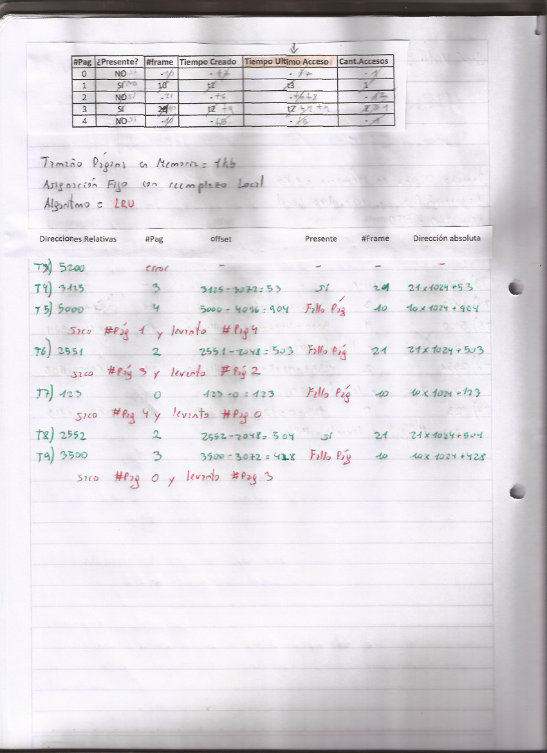
#Pag | ¿Presente? | #frame | Tiempo Creado | Tiempo Ultimo Acceso | Cant.Accesos
0 | NO | - | - | - | - | 0
1 | SI | 10 | t1 | t3 | 1 | 1024
2 | NO | - | - | - | - | 2048
3 | SI | 21 | t2 | t2 | 2 | 3072
4 | NO | - | - | - | - | 4096

Tamaño de Página de Memoria = 1KB
Asignación fijo con reemplazo local
Algoritmo= LRU

 | Direcciones Relativas | #Pag | offset | Presente | #Frame | Dirección absoluta
t4 | 3125 | 3 | 3125-3072 | si | 21 | 21x1024+53
t5 | 5000 | 4 | 5000-4096 | Fallo Página | 10 | 10x1024+904
t6 | 2551 | 2 | 2551-2048 | Fallo Página | 21 | 21x1024+503
t7 | 123 | 0 | 123-0 | Fallo Página | 10 | 10x1024+123
t8 | 2552 | 2 | 2552-2048 | si | 21 | 21x1024+504
t9 | 3500 | 3 | 3500-3072 | Fallo Página | 10 | 10x1024+428

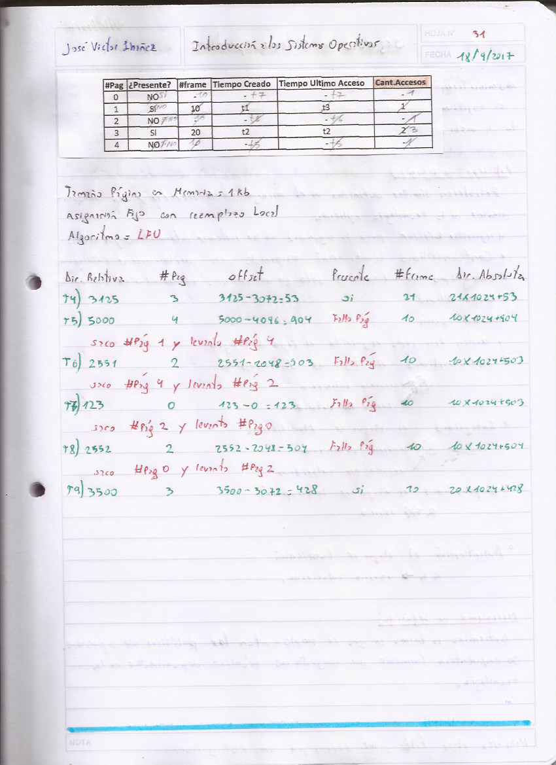
#Pag | ¿Presente? | #frame | Tiempo Creado | Tiempo Ultimo Acceso | Cant.Accesos
0 | NO | - | - | - | - | 0
1 | SI | 10 | t1 | t3 | 1 | 1024
2 | NO | - | - | - | - | 2048
3 | SI | 21 | t2 | t2 | 2 | 3072
4 | NO | - | - | - | - | 4096

Tamaño de Página de Memoria = 1KB
Asignación fijo con reemplazo local
Algoritmo= LFU

 | Direcciones Relativas | #Pag | offset | Presente | #Frame | Dirección absoluta
t4 | 3125 | 3 | 3125-3072 | si | 21 | 21x1024+53
t5 | 5000 | 4 | 5000-4096 | Fallo Página | 10 | 10x1024+904
t6 | 2551 | 2 | 2551-2048 | Fallo Página | 21 | 21x1024+503
t7 | 123 | 0 | 123-0 | Fallo Página | 10 | 10x1024+123
t8 | 2552 | 2 | 2552-2048 | Fallo Página | 10 | 10x1024+504
t9 | 3500 | 3 | 3500-3072 | si | 21 | 21x1024+428

